Temp. indbl.
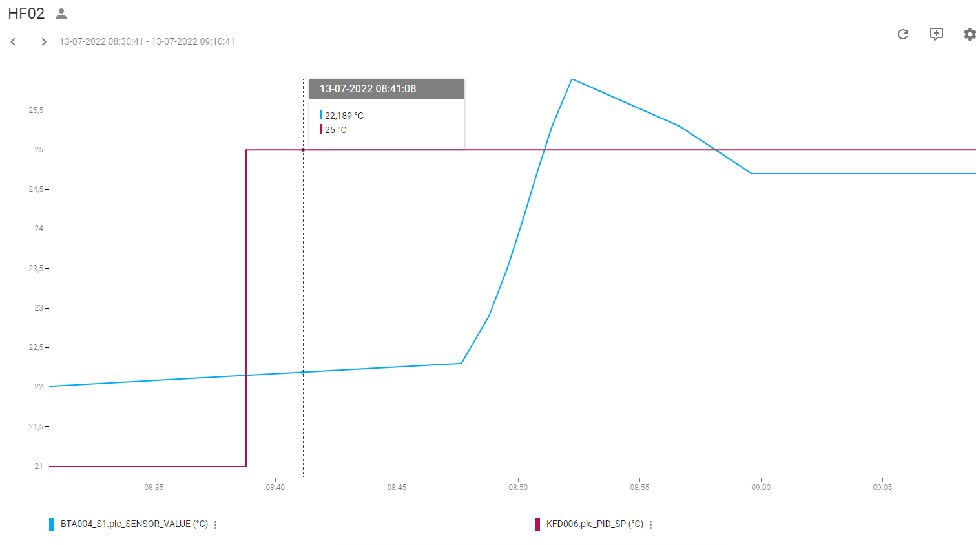
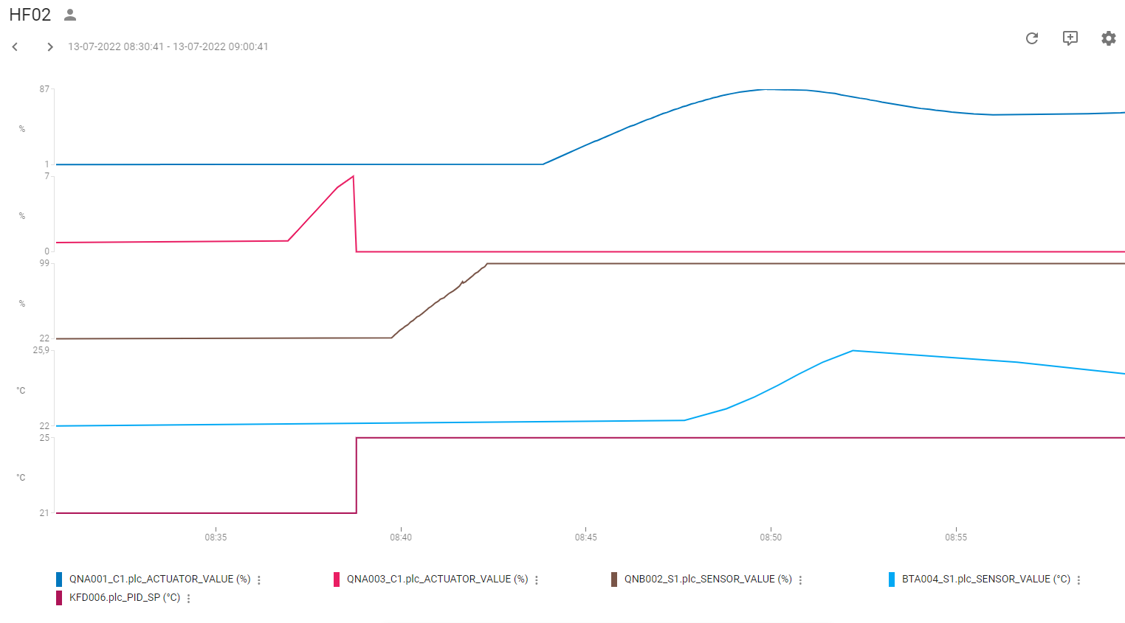
Regulering: | Temperatur-regulering indblæsning
PI-Regulator: | KFD006
KP | 0.9
TN | 50
TV | 0

Køl:
Udført dato: | 2022-07-13
Status: | Godkendt
Initialer: | ABH

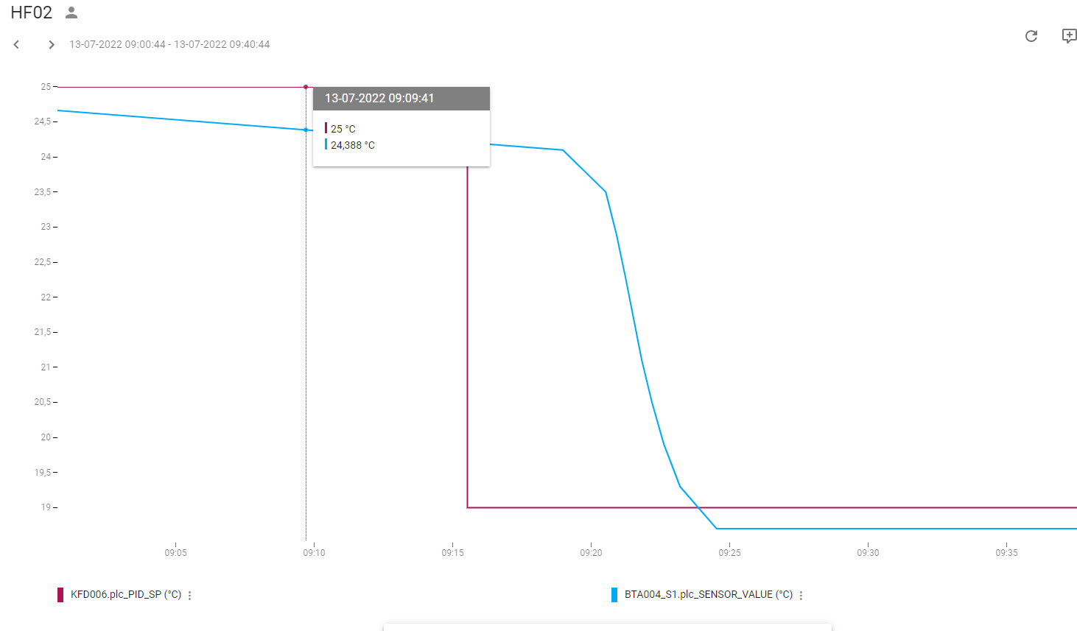

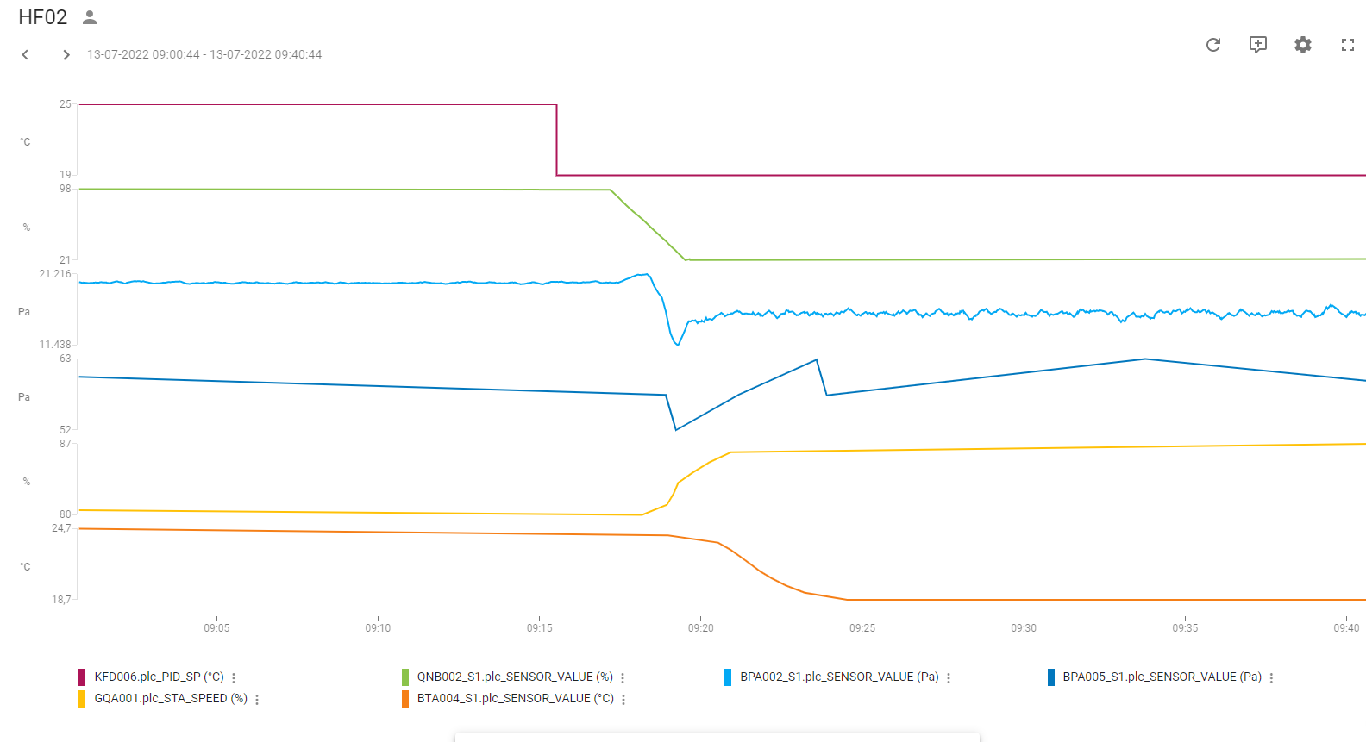

Varme:
Udført dato: | 2022-07-13
Status: | Godkendt
Initialer: | ABH

Note: | Da udetemperatur er høj på denne årstid, er setpunkt hævet til 25°C

Tryk Indbl.
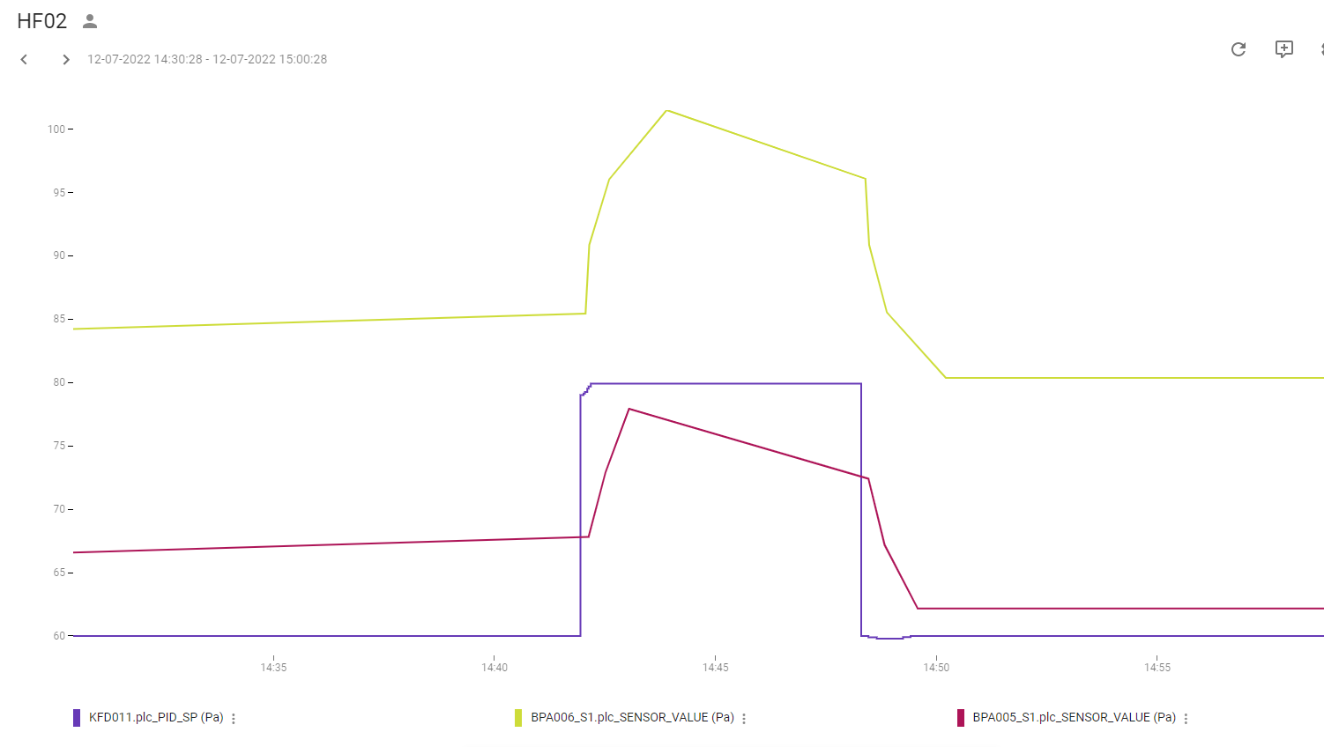
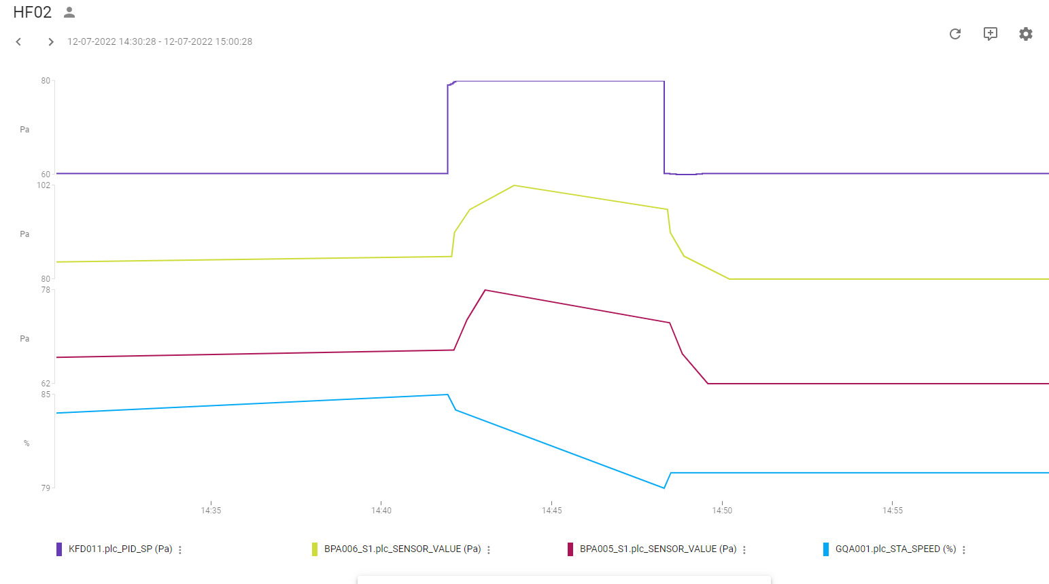
Regulering: | Tryk-regulering indblæsning
PI-Regulator: | KFD015
KP | 0.2
TN | 70
TV | 0
SP | 109 Pa

Tryk:
Udført dato: | 2022-07-12
Status: | Godkendt
Initialer: | ABH

Tryk Uds.
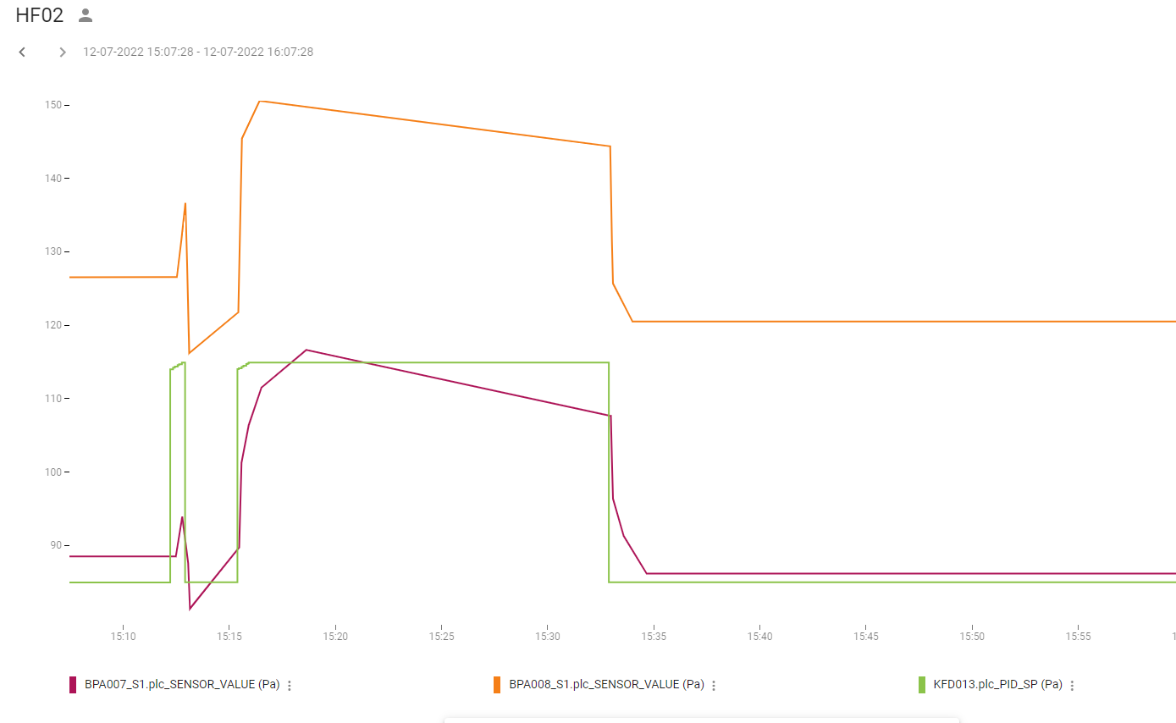
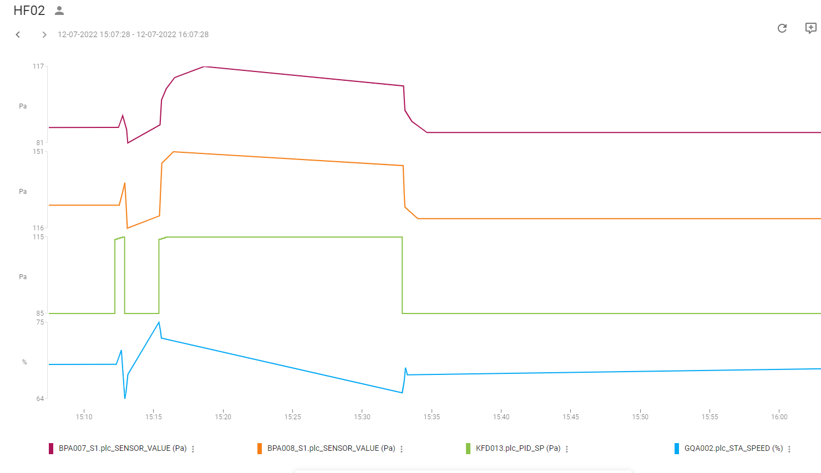
Regulering: | Tryk-regulering Udsugning
PI-Regulator: | KFD017
KP | 0.2
TN | 70
TV | 0
SP | 70 pa

Tryk:
Udført dato: | 2022-07-12
Status: | Godkendt
Initialer: | ABH

